Dashboard
 | DANH MỤC BÁO CÁO QUẢN TRỊ |  | CÔNG TY CỔ PHẦN GIÁM ĐỐC TÀI CHÍNH VIỆT NAM
 | LOẠI HÌNH DOANH NGHIỆP THƯƠNG MẠI |  | TP Building, 408 Điện Biên Phủ, Tp.HCM

 | PLAN: LẬP KẾ HOẠCH NGÂN SÁCH |  | CHECK: HỆ THỐNG BÁO CÁO ĐO LƯỜNG
1 | Ngân sách bán hàng | 1 | Kết quả hoạt động kinh doanh
2 | Ngân sách mua hàng | 2 | Tăng trưởng và lợi nhuận gộp
3 | Ngân sách chi phí bán hàng | 3 | Phân tích doanh thu bán hàng
4 | Ngân sách chi phí quản lý | 4 | Phân tích chi phí bộ phận | https://cdn8.bigcommerce.com/s-10c6f/product_images/uploaded_images/pdca-circle-image.png
5 | Ngân sách chi tiêu vốn | 5 | Phân tích dòng tiền hoạt động
6 | Ngân sách tiền mặt | 6 | Phân tích vốn lưu động
7 |  | 7 | Thị phần và đối thủ cạnh tranh
8 |  | 8 | Capex và hiệu suất TS
9 |  | 9 | Cập nhật dự báo
10 |  | 10 | Tỷ lệ dự báo chính xác

 | DO: HỆ THỐNG BÁO CÁO THỰC HIỆN |  | ACT: THÔNG TIN RA QUYẾT ĐỊNH
1 | Khối lượng theo nhóm ngành | 1 | Định giá bán sản phẩm
2 | Doanh thu theo nhóm ngành | 2 | Quyết định chấp nhận hay từ chối đơn hàng
3 | Cấu trúc doanh thu | 3 | Đánh giá hiệu quả các bộ phận
4 | Doanh thu theo khu vực | 4 | Xác định điểm hoà vốn
5 | Lợi nhuận – doanh thu theo cách đóng gói | 5 | Quyết định tự sản xuất hay mua ngoài sản phẩm
6 | Tỷ trọng doanh thu theo cách đóng gói | 6 | Quyết định chấp nhận hay từ chối một đơn đặt hàng đặc biệt
7 | Doanh thu theo mức giá và khu vực | 7 | Quyết định kinh doanh trong điều kiện nguồn lực hạn chế
8 | Lợi nhuận theo khu vực thành thị vs. nông thôn | 8 | Quyết định loại bỏ một loại sản phẩm, bộ phận kinh doanh
9 | Báo cáo doanh thu sản lượng tuần | 9
10 | Báo cáo kpi theo khu vực | 10

Hướng dẫn điền thông tin
www.vinacfo.com

Note
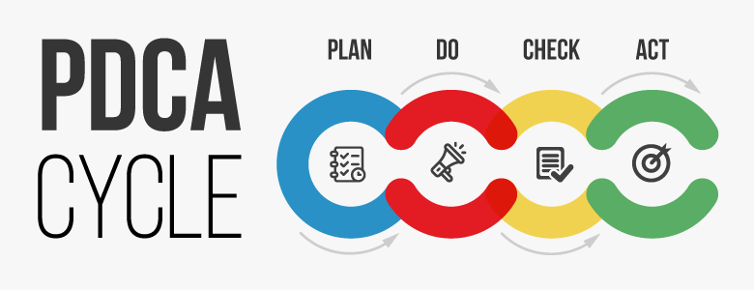
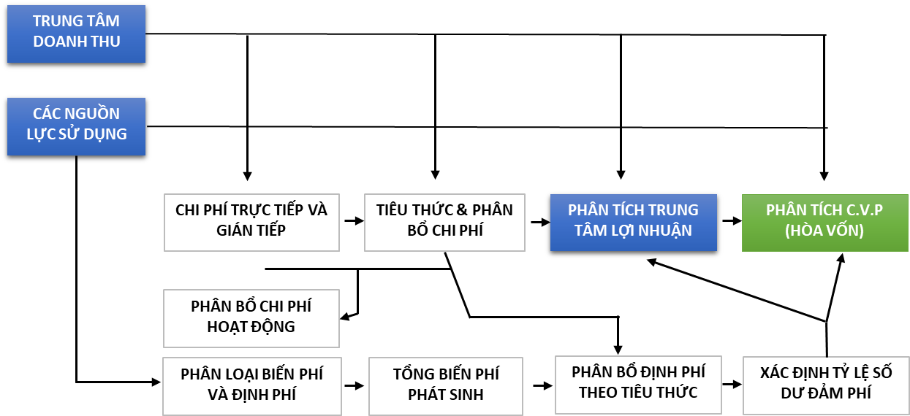

Dự toán kinh doanh |  | CHƯƠNG 10: NGÂN SÁCH TỔNG THỂ
 | Ngân sách bán hàng | III. Ngân sách tổng thể
 | Ngân sách mua hàng | CHƯƠNG 12: KẾ TOÁN TRÁCH NHIỆM
 | Ngân sách chi phí bán hàng | CHƯƠNG 2: KẾ TOÁN QUẢN TRỊ CHI PHÍ
 | Ngân sách chi phí quản lý | Phần 2: Phương pháp ước tính chi phí
 | Ngân sách chi tiêu vốn
 | Ngân sách tiền mặt

Tổ chức thực hiện:
 | 01. Khối lượng theo nhóm ngành
 | 02. Doanh thu theo nhóm ngành
 | 03. Cấu trúc doanh thu
 | 04. Doanh thu theo khu vực
 | 05. Lợi nhuận – doanh thu theo cách đóng gói
 | 06. Tỷ trọng doanh thu theo cách đóng gói
 | 07. Doanh thu theo mức giá và khu vực
 | 08. Lợi nhuận theo khu vực thành thị vs. nông thôn
 | 09. Báo cáo doanh thu sản lượng tuần
 | 10. Báo cáo kpi theo khu vực

Kiểm tra, đánh giá:
 | Kiểm tra, đánh giá việc thực hiện kế hoạch và so sánh việc thực hiện với mục tiêu | CHƯƠNG 11: PHÂN TÍCH BIẾN ĐỘNG
 |  | CHƯƠNG 13: HỆ THỐNG BÁO CÁO KẾ TOÁN QUẢN TRỊ
 | 01. Kết quả hoạt động kinh doanh
 | 02.Tăng trưởng và lợi nhuận gộp
 | 03. Phân tích doanh thu bán hàng
 | 04. Phân tích chi phí bộ phận

Ra quyết định:
 | Định giá bán sản phẩm | CHƯƠNG 6: PHÂN TÍCH CHI PHÍ - KHỐI LƯỢNG - LỢI NHUẬN
 | Quyết định chấp nhận hay từ chối đơn hàng | CHƯƠNG 7: SỬ DỤNG ĐÒN BẨY
 | Đánh giá hiệu quả các bộ phận | CHƯƠNG 8: THÔNG TIN ĐỂ RA CÁC QUYẾT ĐỊNH NGẮN HẠN
 | Xác định điểm hoà vốn | CHƯƠNG 9: QUYẾT ĐỊNH ĐẦU TƯ DÀI HẠN
 | Quyết định tự sản xuất hay mua ngoài sản phẩm – khi sản lượng bán tăng cao

 | Quyết định chấp nhận hay từ chối một đơn đặt hàng đặc biệt
 | Quyết định kinh doanh trong điều kiện nguồn lực hạn chế
 | Quyết định loại bỏ một loại sản phẩm, bộ phận kinh doanh

